101
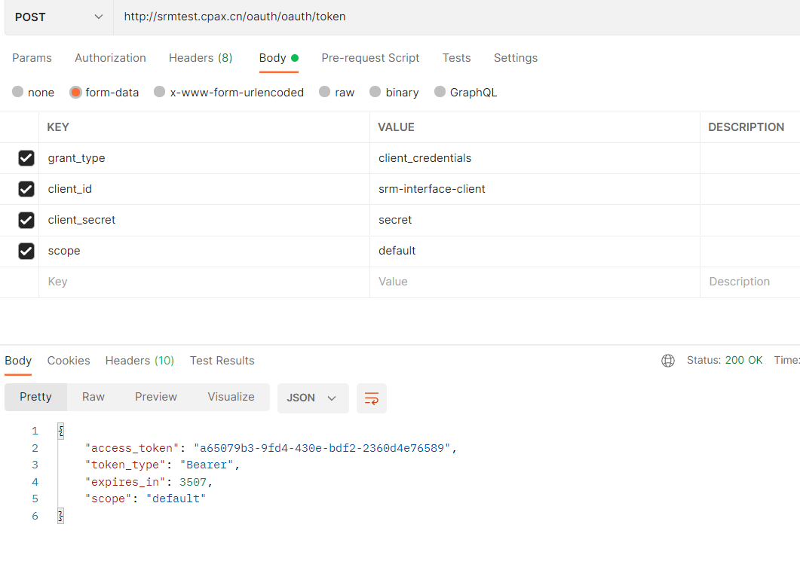
返回目录
http请求方式 | POST |  | DEV值 | PROD正式环境
调用地址 | http://srmtest.cpax.cn/oauth/oauth/token |  | http://srmtest.cpax.cn/oauth/oauth/token
认证方式 | OAuth2.0
名称 | 值 | 说明
grant_type | client_credentials | 授权模式
client_id | srm-interface-client | 客户端ID（SRM提供） | ***** | *****
client_secret | secret | 客户端密钥（SRM提供） | secret | *****
scope | default | 作用域

返回结果

认证成功(以下token仅为格式参考，实际调用应每次都获取token)
{ "access_token": "3f2d9d8f-73bb-4839-aea3-85f7edd0e2c4", "token_type": "Bearer", "expires_in": 1738, "scope": "default" }

认证失败
{ "error": "invalid_grant", "error_description": "Bad credentials" }

102
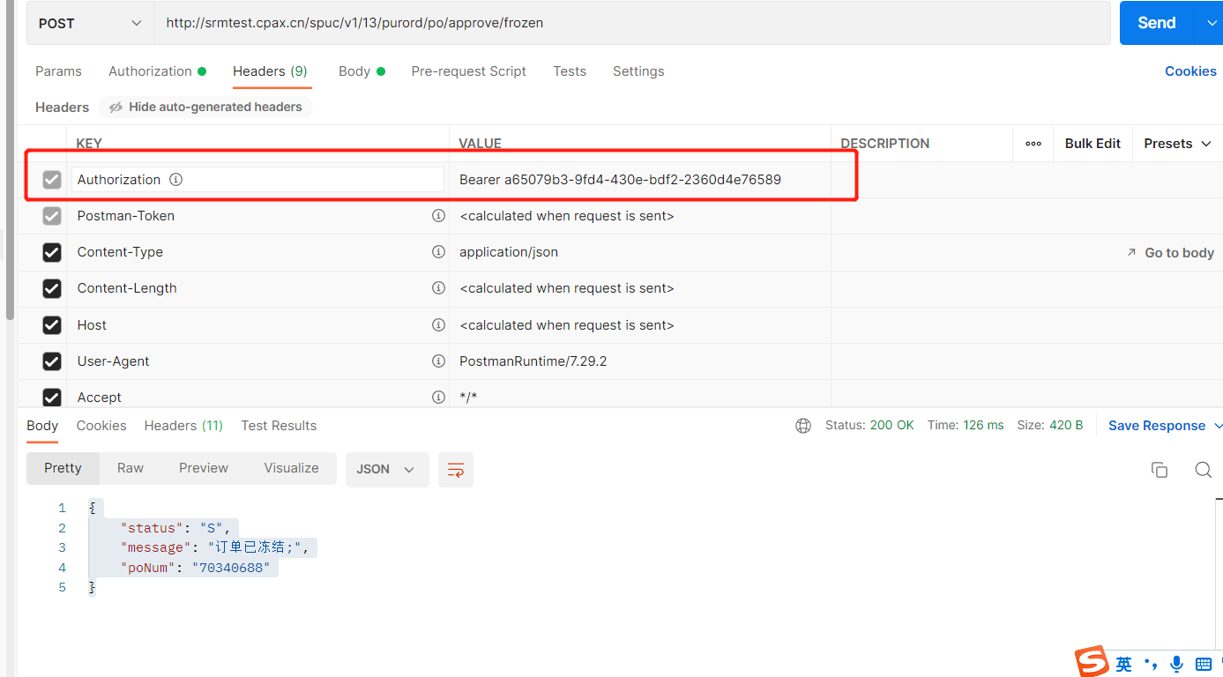
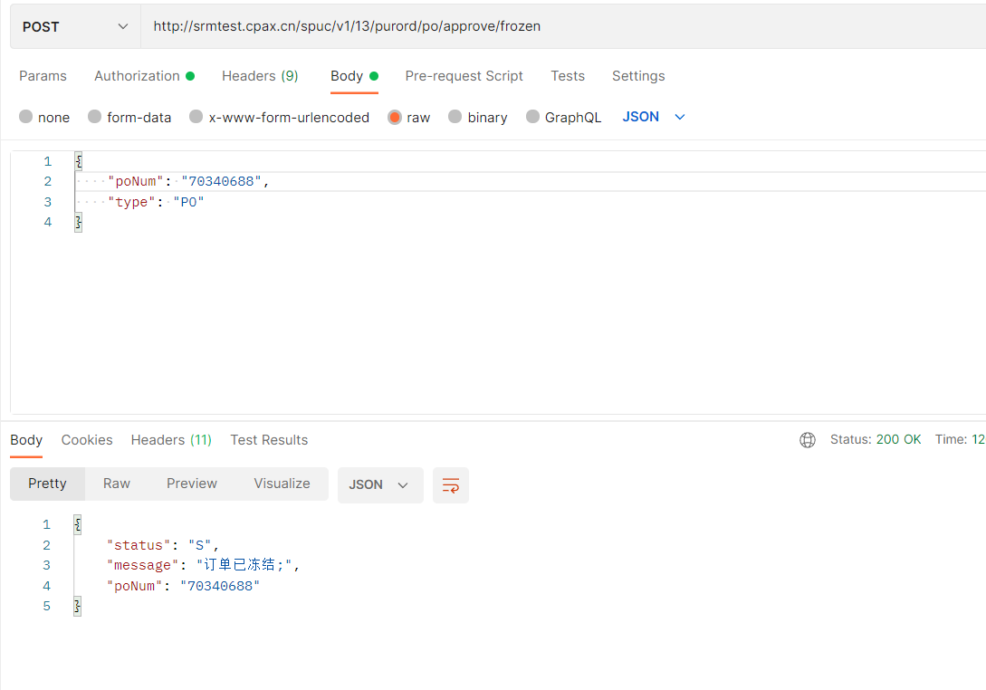
接口基本信息
接口名称 | 采购订单冻结接口
调用地址-dev环境 | http://srmtest.cpax.cn/spuc/v1/13/purord/po/approve/frozen
调用地址-prod环境
请求方式 | POST
参数格式 | JSON
认证方式 | Oauth 2.0
接口授权（headers）
字段 | 类型 | 长度 | 是否必填 | 字段描述 | 备注
Authorization | String | 80 | Y | Bearer +101获取的access_token | 如：Bearer a65079b3-9fd4-430e-bdf2-2360d4e76589

接口发布字段说明
字段 | 类型 | 长度 | 是否必填 | 字段描述 | 备注
poNum | String | 80 |  | 采购订单编号 | 当type 为PO 时必输
type | String | 30 | Y | 订单类型 | 采购订单订单类型为：PO，质检单类型为：ZJ；冲单类型为C
ctrlNo | String | 60 |  | 质检单号 | 当type 为ZJ 时必输
inspectionType | String | 10 |  | 质检单类型 | 当type 为ZJ 时必输
rcvno | String | 10 |  | 进仓单单号 | 当type 为C时必传（单条数据传输）
rcvnoType | String | 10 |  | 进仓单类型 | 当type 为C时必传（M为面辅料进仓单，C为成衣进仓单）

接口反馈字段说明
字段 | 类型 | 长度 | 是否必填 | 字段描述 | 备注
status | String | 20 |  | 返回状态 | 成功为S 失败为E
message | String | 60 |  | 返回消息
poNum | String | 80 |  | 采购订单编号
ctrlNo | String | 80 |  | 质检单号
rcvno | String | 10 |  | 进仓单单号
接口报文示例
{ "poNum": "70340688", "type": "PO" }
接口反馈报文示例
{ "status": "S", "message": "订单已冻结;", "poNum": "70340688" }

